Sheet1
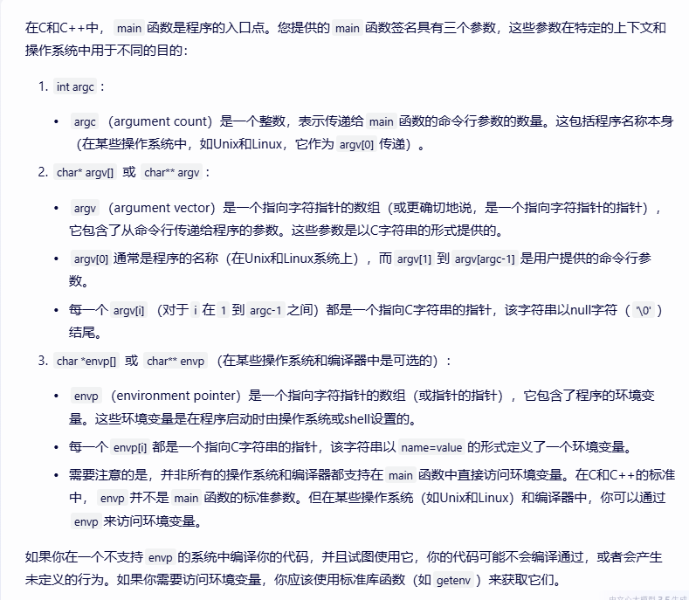
 |  |  | Test_2024_6_12 P_43

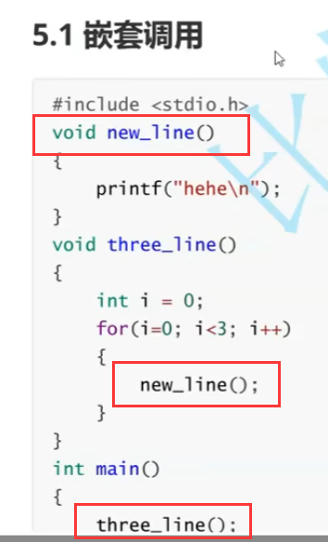

 |  |  |  |  |  | 层层调用，很舒服，很方便

 |  |  |  |  |  |  |  | 函数能嵌套调用，但是不能嵌套定义！！！！

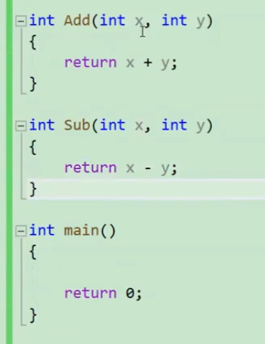
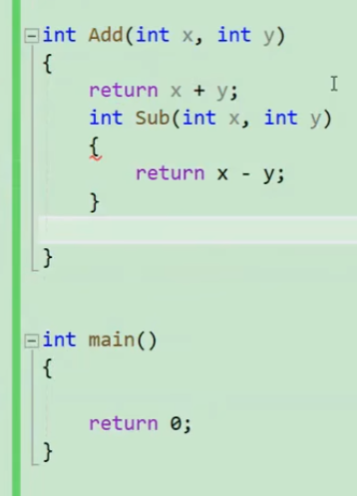

 |  |  |  |  |  |  | 函数里面怎么能包含另一个函数呢？他们都是平等的

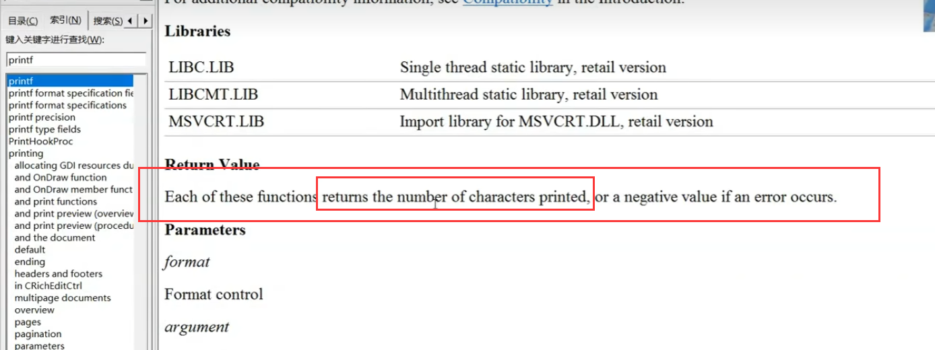

printf的返回值是打印字符的个数——开始打43-然后43是2个字符打2-最后2是1个字符打1

 |  | 4321

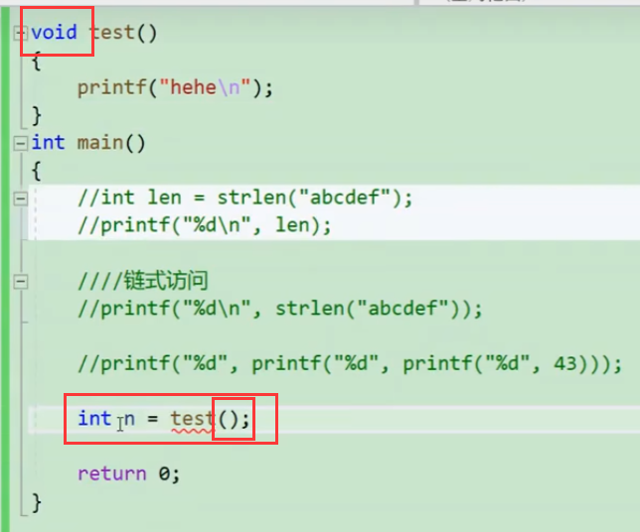

 |  |  |  |  |  |  | 链式访问的前提是函数有返回类型！！！！！你一个void，没有返回类型怎么做其他函数的参数呢？

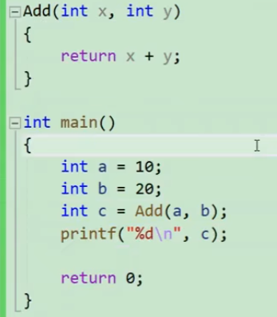

 |  |  |  |  | 谭浩强先生！这样的代码格式，结果对不对呢？对的，但是！这格式

 |  |  |  |  |  |  |  |  | 非常糟糕的写法，你要返回就明明白白把返回值类型写出来！！！！

 | 还有这样的，你写了返回类型你又不写return值

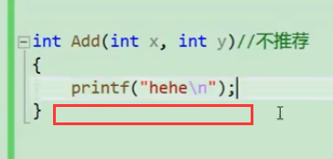

 |  |  |  |  |  |  |  |  |  | 有些编译器就默认返回了句尾的打印字符个数——hehe\n 5个

 |  |  |  |  |  |  |  |  |  | 那你这个5到底是啥意思呢？？？

 | 还有怪物怎么写，来，看
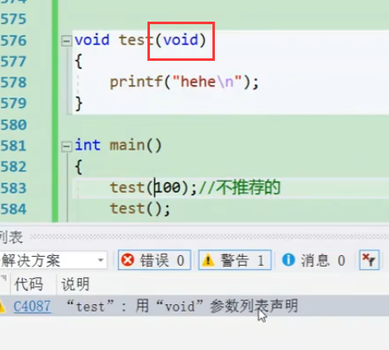
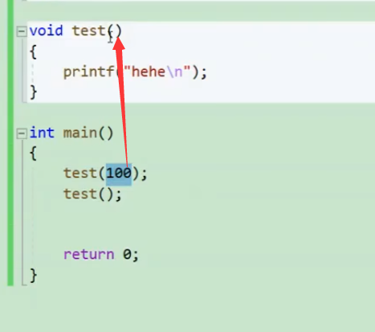

 |  |  |  |  |  | 别人void，没接收参数，你还传个100干啥？这是能通过，但不要这样写！ |  |  |  |  | 在这里写个void，明确拒绝！不要传过来！

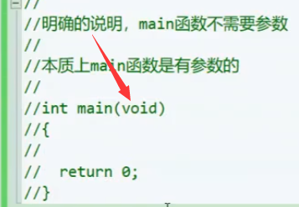

 |  |  |  | 但是main函数是有参数的，来见识一下 |  |  |  |  |  | 之后自己去了解一下

